Hoja1
 | ESTADO DE RESULTADO
 | AL 28 DE FEBRERO 2025
 | ( VALORES EN RD$ )

 | FUENTES DE FINANCIAMIENTO

 | Presupuesto Inicial | 280,480,234.00
 | Mas o Menos : Modificaciones Presupuestarias | -
 | Menos: Presupuesto No Ejecutado | -

 | PRESUPUESTO VIGENTE | 280,480,234.00
 |  | -
 | Mas: Ingresos por reclasificar
 | TOTAL RECURSOS | 280,480,234.00

 | GASTOS | 33,935,590.47

 | SERVICIOS PERSONALES | 31,795,342.08
 | Sueldos Fijos | 13,687,500.00
 | Suplencias | 341,500.00
 | Periodo probatorio de ingreso a carrera | 300,000.00
 | Empleados temporales | 12,101,000.00
 | Personal carácter eventual | -
 | Interinato | 514,000.00
 | Sueldos al personal fijo en tramite de pensiones | 200,000.00
 | Sueldo Anual no.13 | -
 | Prestaciones economicas | -
 | compesancion servicio de seguridad | 532,000.00
 | Incestivo por rendimiento individual | -
 | Compesancion cumplimiento MAP | -
 | Compesacion extraordinaria Anual | -
 | Contribuciones al Seguro de Salud | 1,912,747.28
 | Contribuciones al Seguro de Pensiones | 1,927,224.00
 | Contribuciones al Seguro de Riesgo Laboral | 279,370.80

 | SERVICIOS NO PERSONALES | 1,401,833.40
 | Servicios de Comunicaciones | 306,871.24
 | Servicios Básicos | 101,773.62
 | Publicidad, Impresiones y Encuadernaciones | -
 | Viaticos Dentro y Fuera del País | 147,100.00
 | Transporte y Almacenaje Y FLETES | -
 | Alquileres y Rentas | 714,407.82
 | Seguros
 | Reparaciones Menores e Instalaciones Temporales
 | Mantenimiento y reparacion de maquinarias y equipos | 81,648.72
 | Comisiones y Gastos Bancarios
 | Fumigacion lavanderia limpieza
 | servicios de organización de eventos
 | Servicios Técnicos y Profesionales
 | Otras contratacion de servicios | 50,032.00
 | MATERIALES Y SUMINISTROS | 113,014.99
 | Alimentos y Productos Agroforestales | 113,014.99
 | Textiles y Vestuarios
 | Productos de Papel, Carton e Impresos
 | Productos Medicos-Quirurgicos
 | Combustibles, Lubricantes, Productos químicos y Conexos
 | Productos de Cuero, Caucho y Plastico
 | Productos Minerales, Metálicos y No metálicos
 | Productos y útiles Varios
 | BIENES MUEBLE, INMUEBLES E INTANGIBLES | 625,400.00
 | Mobiliario y equipo | 625,400.00
 | Mobiliarioy equipo de audio, audiovisual, recreativo y educacional
 | Vehiculos y Equipo de Transporte, Traccion y Elevacion
 | Maquinaria,Otros Equipos y Herramientas
 | Equipo de Defensa y Seguridad

 |  | -
 | RESULTADO OPERACIONAL AL FINAL DEL PERIODO | 246,544,643.53

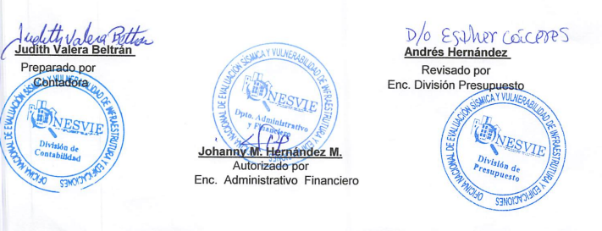

Judith Valera Beltran |  | Andrés Hernández
Contadora |  | Encagardo Division de Presupuesto

 | Johanny Hernandez Morales
 | Encargada Administrativa y Financiera

